訓練実施施設
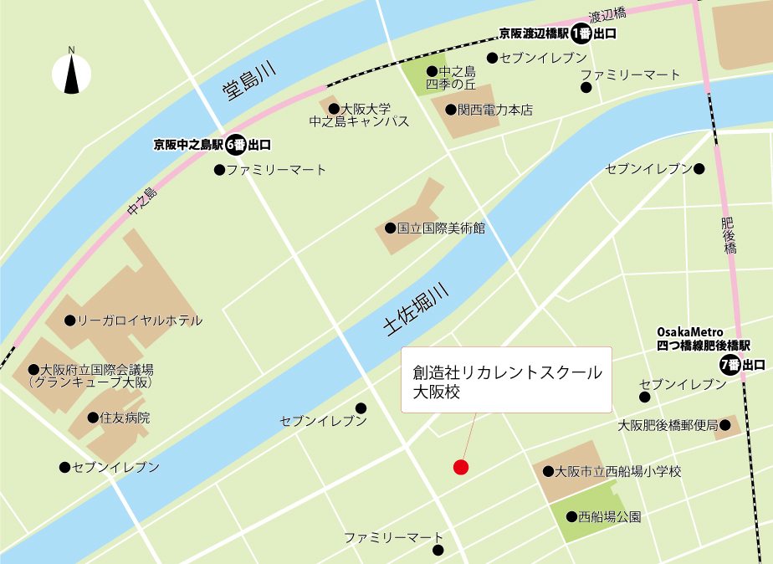
【訓練実施施設名】
 | 創造社リカレントスクール大阪校

【所在地】
 | 〒５５０－０００２
 | 大阪市西区江戸堀一丁目２５番１５号

【電話番号】
 | ０６ー６４５９ー６２４１

【最寄り駅】
 | OsakaMetro 四つ橋線 肥後橋駅（徒歩７分・距離０．５ｋｍ）
 | 京阪電車 中之島線 渡辺橋駅（徒歩１３分・距離０．９ｋｍ）
 | 京阪電車 中之島線 中之島駅（徒歩１５分・距離１．０ｋｍ）

【最寄り駅からの地図】

